상품제안서
양치컵 거꾸로양치컵 휴대용양치컵 양치용컵 욕실컵 | 상품코드: F25872

 |  |  |  |  |  |  | 02-412-0044 | www.easy1.co.kr
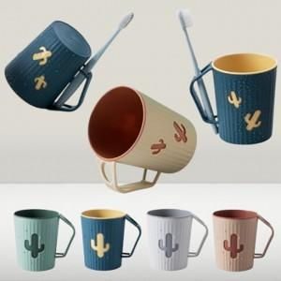

【상세/제작정보】 | 라벨지(스티커) 부착가능 : 별도문의

【인쇄/포장옵션】 | / OPP(비닐)

【공급단가】 | 수량 | 100~ | 300~ | 500~ | 1,000~ | 3,000~
*VAT별도 | 단가 | 5,870원 | 5,780원 | 5,640원 | 5,490원 | 5,400원

【상품 URL】 | https://dev.easy1.co.kr:443/src/goods_detail.php?gdno=25872

